Erläuterungen
Erläuterung zum Arbeitszeitmodell Schulbegleitung
Im Folgenden wird das Arbeitszeitmodell für die Schulbegleitung bestehend aus direkten und indirekten Leistungszeiten in einem Schaubild aufgezeigt. Das Schaubild vermittelt die Grundlage für das in der Kalkulation angesetzte Bruttoarbeitgeberentgelt sowie die Grundlage für die Umsetzung der Leistung bezogen auf die bewilligten Wochenstunden:
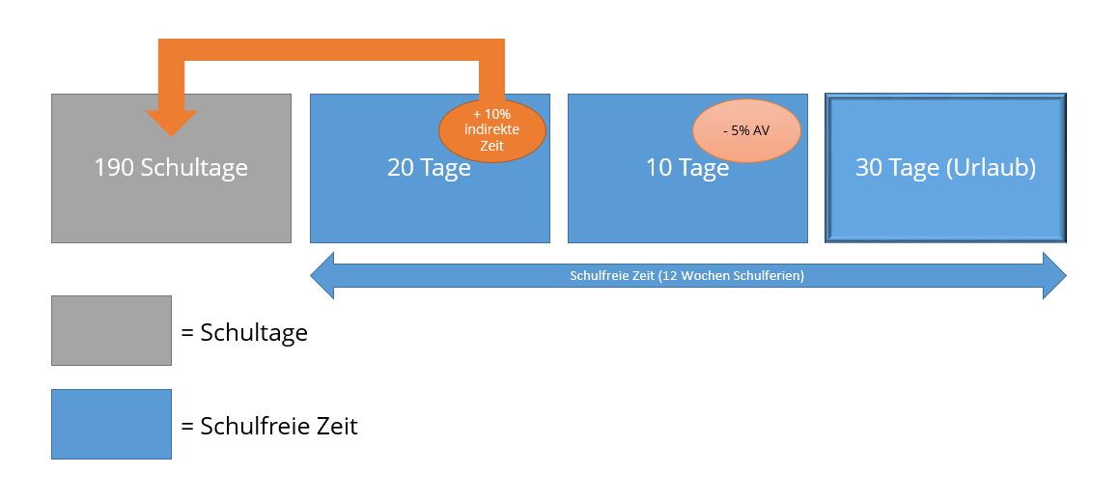
Alle hier verwendeten Zahlen sind für ein besseres Verständnis gerundet. Sie können über die Jahre variieren.
Für ein Schuljahr ist von 250 Arbeitstagen auszugehen. Wochenenden und Feiertage sind dabei herausgerechnet.
Die 250 Tage teilen sich wie im Schaubild gezeigt in
· 190 Schultage, die der direkten Zeit entsprechen. Sie werden gerundet mit 90% der Leistungszeit gewertet;
· 20 Tage, die den indirekten Zeiten entsprechen. Sie werden gerundet mit 10% der Leistungszeit gewertet;
· 10 Tage, an denen keine Leistungen für das Kind erbracht werden. Sie entsprechen gerundet 5% der Leistungszeit;
· 30 Tage, die dem durchschnittlichen Urlaubsanspruch entsprechen.

Angesetztes Bruttoarbeitgeberentgelt in der Kalkulation:
An den 10 Tagen in der schulfreien Zeit ist von den Mitarbeiter*innen des Leistungserbringers keine Leistung zu erbringen. In dieser Hinsicht ist auch vom Leistungsträger kein Entgelt zu zahlen. Deshalb ist das Bruttoarbeitgeberentgelt in der Kalkulation um 5% auf 95% zu reduziert, damit bei einer ganzjährigen, durchgängigen Zahlung der Monatspauschalen keine Unterbrechung von 10 Tagen zu berücksichtigen ist.
Umsetzung der Leistung bezogen auf die bewilligten Wochenstunden:
Zur Erläuterung wird hier beispielhaft von einer bewilligten Leistungszeit von 30 Stunden/Woche ausgegangen. Die Zeit, in der die Leistung zu erbringen ist, ergibt sich aus 90% direkte Leistung (190 Schultagen) und 10% indirekte Leistung (20 Tagen), die in der schulfreien Zeit liegen. Da die 10% indirekte Leistung vorwiegend nicht in der schulfreien Zeit erbracht werden kann, ist sie auf die 190 Schultage zu verteilen. Beispielhaft bedeutet dies, dass bei einer Bewilligung von 30 Stunden/Woche über den Zeitraum von 190 Schultagen 33 Stunden/Woche direkte plus indirekte Zeiten zu erbringen sind. Der Arbeitgeber schließt in diesem Beispiel einer Arbeitsvertrag mit 28,5 Std./ Woche = Kürzung um 5%.

